操作流
选择战场
选择好友
进入战场
3,2,1
倒计时
操作+战斗
3,2,1
倒计时
第二个敌人

选择战场
1
2
3
4
5

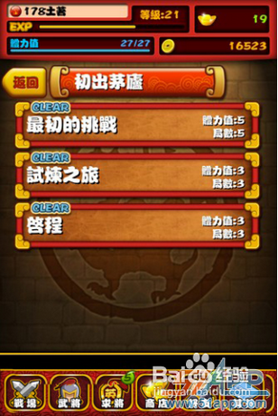
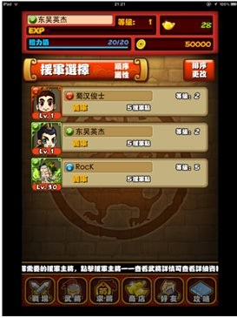
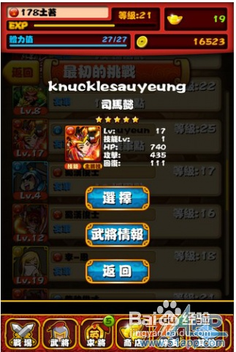
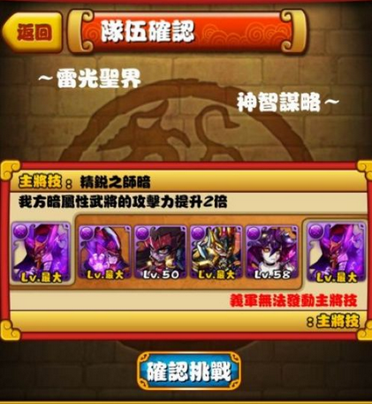
角色确认

战场
幺鸡的初战
25
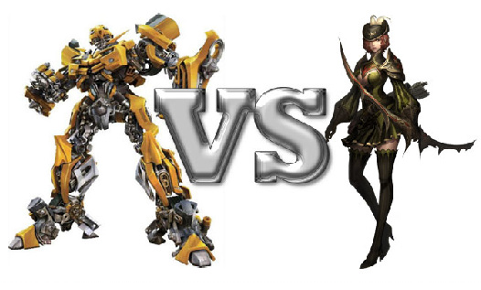
25
幺鸡的初战
25
25
进入战场
蝙蝠侠的逆袭
25

蜘蛛大作战

LV.54
LV.5
援军技能

IOCN
每消除20个紫色宝石触发，对敌方单体造成200%技能攻击力的伤害！

1
战斗开始
VS
3s
 | ※ | NPC的 行为展示区，普通攻击也展示，显示即将到来行为的倒计时

 | ※ | 播放挑衅动画

9/10
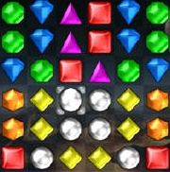
3
 | ※ | 进入战斗开始进行倒计时3，2，1，Ready Go 之后战斗，参照KOF

2

VS
3s
3s
 | ※ | 被普通攻击时： |  | ※ | 普通攻击时
 |  | 1.角色闪烁 |  |  | 1.画面有根据宝石消除的颜色有点点飞到攻击角色的前方
 |  | 2.刀痕动画在身上出现 |  |  | 2.伤害值还是累计，数字在不停的跳动，数字越大，颜色要进行变化，字体大小也要变化！（美术）
 |  | 3.头上血条出现-25字样 |  |  | 3.数字直接从头上飞出

9/10
 | ※ | 能量槽开始累积，技能如果有能量积累的话需要闪一下
 | ※ | 当能量槽积累完毕时，必须闪一下，此时Icon飞到玩家角色头上

 | ※ | 参照宝石迷阵的做法，无需华丽的特效，但是一些选中，一定的效果要有

3

VS
3s
 | ※ | 此次释放的技能图标将在玩家的头像附近悬浮
 | ※ | 此时屏幕战斗中心出现倒计时，背景色最好有一些变化，那种非常紧张的感觉
 | ※ | 玩家此时消除的数值，就浮现在技能ICON旁边
 | ※ | 蓄力完毕后攻击的技能ICON飞向对方，友方效果的Buff从自身头上飞出
 | ※ | 数字在不停的跳动，数字越大，颜色要进行变化，字体大小也要变化！（美术）

9/10

 | ※ | 周围冒火
 | ※ | 播放技能时候进行锁屏，玩家不能进行操作，有蒙板文字提示：技能释放中，不能进行消除操作

 |  |  | 4
4

VS

KO
 | ※ | 战斗结束后播放庆祝动画，对方播放死亡动画
 | ※ | 如果有下一个NPC，则一个先消失，另外一个从场外飞入

9/10

战报

